상품제안서
스피디 휴대용 손난로보조배터리 5200mAh(파우치포함) | 상품코드: S38258

 |  |  |  |  |  |  | 02-713-8555 | www.synergygift.co.kr
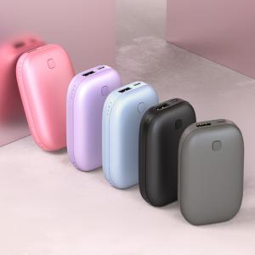 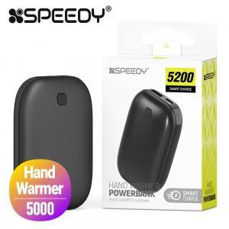 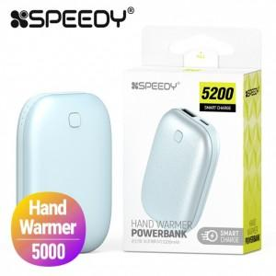

【상세/제작정보】

【인쇄/포장옵션】 | 레이저 / 포장지포장

【공급단가】 | 수량 | 50~ | 100~ | 300~ | 1,000~ | 3,000~
*VAT별도 | 단가 | 6,760원 | 6,600원 | 6,390원 | 6,080원 | 5,970원

【상품 URL】 | https://www.synergygift.co.kr:443/src/goods_detail.php?gdno=38258

